Sheet1
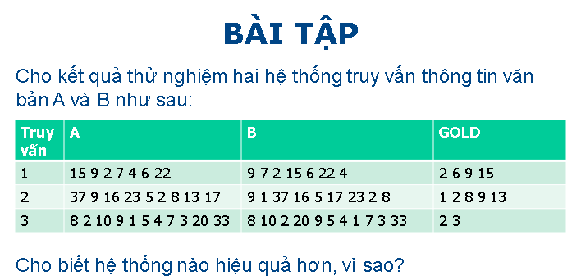

Theo kết quả thử nghiệm đã cho, để so sánh hai hệ thống chúng ta sẽ dùng độ đo MAP 11 điểm nội suy
* Hệ thống A
Câu truy vấn 1
R | 0.25 | 0.5 | 0.75 | 1
P | 1 | 1 | 1 | 0.66666666667
Nội suy
R | 0 | 0.1 | 0.2 | 0.3 | 0.4 | 0.5 | 0.6 | 0.7 | 0.8 | 0.9 | 1
P | 1 | 1 | 1 | 1 | 1 | 1 | 1 | 1 | 1 | 1 | 0.67
AP | 0.97
Câu truy vấn 2
R | 0.2 | 0.4 | 0.6 | 0.8 | 1
P | 0.5 | 0.33333333333 | 0.42857142857 | 0.5 | 0
Nội suy
R | 0 | 0.1 | 0.2 | 0.3 | 0.4 | 0.5 | 0.6 | 0.7 | 0.8 | 0.9 | 1
P | 0.5 | 0.5 | 0.5 | 0.5 | 0.5 | 0.5 | 0.5 | 0.5 | 0.5 | 0 | 0
AP | 0.40909090909
Câu truy vấn 3
R | 0.5 | 1
P | 0.5 | 0.22222222222
Nội suy
R | 0 | 0.1 | 0.2 | 0.3 | 0.4 | 0.5 | 0.6 | 0.7 | 0.8 | 0.9 | 1
P | 0.5 | 0.5 | 0.5 | 0.5 | 0.5 | 0.5 | 0.22 | 0.22 | 0.22 | 0.22 | 0.22
AP | 0.37272727273
MAP | 0.58393939394

* Hệ thống B
Câu truy vấn 1
R | 0.25 | 0.5 | 0.75 | 1
P | 1 | 0.66666666667 | 0.75 | 0.8
Nội suy
R | 0 | 0.1 | 0.2 | 0.3 | 0.4 | 0.5 | 0.6 | 0.7 | 0.8 | 0.9 | 1
P | 1 | 1 | 1 | 0.8 | 0.8 | 0.8 | 0.8 | 0.8 | 0.8 | 0.8 | 0.8
AP | 0.85454545455
Câu truy vấn 2
R | 0.2 | 0.4 | 0.6 | 0.8 | 1
P | 1 | 1 | 0.375 | 0.44444444444 | 0
Nội suy
R | 0 | 0.1 | 0.2 | 0.3 | 0.4 | 0.5 | 0.6 | 0.7 | 0.8 | 0.9 | 1
P | 1 | 1 | 1 | 1 | 1 | 0.44 | 0.44 | 0.44 | 0.44 | 0 | 0
AP | 0.61454545455
Câu truy vấn 3
R | 0.5 | 1
P | 0.33333333333 | 0.2
Nội suy
R | 0 | 0.1 | 0.2 | 0.3 | 0.4 | 0.5 | 0.6 | 0.7 | 0.8 | 0.9 | 1
P | 0.33 | 0.33 | 0.33 | 0.33 | 0.33 | 0.33 | 0.2 | 0.2 | 0.22 | 0.2 | 0.2
AP | 0.27272727273
MAP | 0.58060606061

Hệ thống A có MAP cao hơn MAP của hệ thống B --> Hệ thống A hiệu quả hơn.
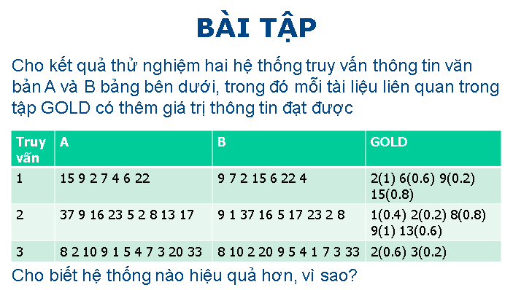

Bài này các bạn dùng chỉ số NDCG bình quân để tính
Tôi sẽ tính NDCG cho truy vấn đầu tiên của hệ thống A
Câu truy vấn 1
Tính DCG
n | Gain | log2(n) | DCG
1 | 0.8 | _ | 0.8
2 | 0.2 | 1 | 1
3 | 1 | 1.5849625007 | 1.6309297536
4 | 0 | 2 | 1.6309297536
5 | 0 | 2.3219280949 | 1.6309297536
6 | 0.6 | 2.5849625007 | 1.8630414379
7 | 0 | 2.8073549221 | 1.8630414379

Tính IDCG
n | Gain | log2(n) | IDCG
1 | 1 | _ | 1
2 | 0.8 | 1 | 1.8
3 | 0.6 | 1.5849625007 | 2.1785578521
4 | 0.2 | 2 | 2.2785578521
5 | 0 | 2.3219280949 | 2.2785578521
6 | 0 | 2.5849625007 | 2.2785578521
7 | 0 | 2.8073549221 | 2.2785578521

Tính NDCG
n | DCG | IDCG | NDCG
1 | 0.8 | 1 | 0.8
2 | 1 | 1.8 | 0.55555555556
3 | 1.6309297536 | 2.1785578521 | 0.74862815875
4 | 1.6309297536 | 2.2785578521 | 0.71577280868
5 | 1.6309297536 | 2.2785578521 | 0.71577280868
6 | 1.8630414379 | 2.2785578521 | 0.81764061253
7 | 1.8630414379 | 2.2785578521 | 0.81764061253
NDCG | 0.81764061253
Tính NDCG cho truy vấn 2 và 3 tương tự, rồi tính NDCG trung bình. Cuối cùng so sánh NDCG trung bình của hệ thống A và của hệ thống B

